Sheet1
NEW JOINT |  |  | NEW JOINT |  |  |  |  | NEW JOINT |  | NEW JOINT |  |  | NEW JOINT |  |  |  |  | NEW JOINT

1 | DOWNLOAD STS SRIs Connect |  | 2 | DOWNLOAD BPM / Processmaker |  |  |  | 3 | DOWNLOAD Mlearning | 1 | DOWNLOAD STS SRIs Connect |  | 2 | DOWNLOAD BPM / Processmaker |  |  |  | 3 | DOWNLOAD Mlearning
 |  |  |  |  |  |  |  |  | Pengetahuan tentang product Smartfren dikerjakan di Hari |  |  |  |  |  |  |  |  |  | Pengetahuan tentang product Smartfren dikerjakan di Hari
 | di Web melalui Apk. Chrome : |  |  | di Web melalui Apk. Chrome : PlayStore : Processmaker |  |  |  |  | Jumat - Rabu. Setiap 1 minggu sekali. |  | di Web melalui Apk. Chrome : |  |  | di Web melalui Apk. Chrome : PlayStore : Processmaker |  |  |  |  | Jumat - Rabu. Setiap 1 minggu sekali.
 |  |  |  |  |  |  |  |  | Mlearning sangat berpengaruh, jika tidak pernah mengerjakan |  |  |  |  |  |  |  |  |  | Mlearning sangat berpengaruh, jika tidak pernah mengerjakan
 | https://sts.smartfren.com/downloads |  |  | https://bpm.smartfren.com |  |  |  |  | Mlearning, insentife tidak akan diberikan. |  | https://sts.smartfren.com/downloads |  |  | https://bpm.smartfren.com |  |  |  |  | Mlearning, insentife tidak akan diberikan.
 | akan muncul : |  |  | akan muncul : |  |  |  |  | Aplikasi minta pada SGL under masing-masing. |  | akan muncul : |  |  | akan muncul : |  |  |  |  | Aplikasi minta pada SGL under masing-masing.
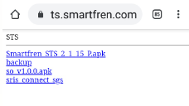
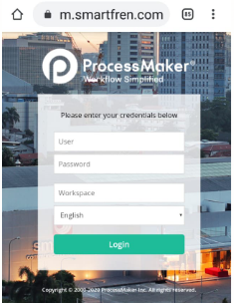

 | Download : Baris No. 1 dan Baris No. 4 |  |  |  |  |  |  |  |  |  | Download : Baris No. 1 dan Baris No. 4
 | Smartfren STS 2.1.15.Papk & Sris Connect SGS |  |  |  |  |  |  |  |  |  | Smartfren STS 2.1.15.Papk & Sris Connect SGS
 |  | (SRIS SGS 1.0.16.Papk) |  |  |  |  |  |  |  |  |  | (SRIS SGS 1.0.16.Papk)
 | Note. |  |  |  |  |  |  |  |  |  | Note.
 | Setiap HP Menu nya berbeda, Apl. Cari di "Manager File" atau |  |  |  |  |  |  |  |  |  | Setiap HP Menu nya berbeda, Apl. Cari di "Manager File" atau
 | "File saya" kemudian Install. |  |  |  |  |  |  |  |  |  | "File saya" kemudian Install.
 |  |  |  | Klik : |  | Setting : |  |  |  |  |  |  |  | Klik : |  | Setting :
 | Akan Muncul Aplikasi : |  |  | User | : NIK | Server URL | : https://bpm.smartfren.com |  |  |  | Akan Muncul Aplikasi : |  |  | User | : NIK | Server URL | : https://bpm.smartfren.com
 |  |  |  | Password | : 12345 | workspace | : production |  |  |  |  |  |  | Password | : 12345 | workspace | : production
 | STS SRIs Connect |  |  | workspace | : production |  |  |  |  |  | STS SRIs Connect |  |  | workspace | : production
 |  |  |  | kemudian "Login" |  |  |  |  |  |  |  |  |  | kemudian "Login"
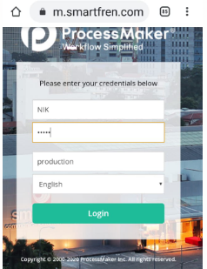

 |  |  |  | Sebelum melalakukan Submit Abensi, Wajib mengerjakan |  |  |  |  |  |  |  |  |  | Sebelum melalakukan Submit Abensi, Wajib mengerjakan
 |  |  |  | 10 pertanyaan yang berada di deklarasi "Conflict of Interest". |  |  |  |  |  |  |  |  |  | 10 pertanyaan yang berada di deklarasi "Conflict of Interest".
 |  |  |  | yakni : Menu : New Case - Conflict of Interest - Simpan - Submit |  |  |  |  |  |  |  |  |  | yakni : Menu : New Case - Conflict of Interest - Simpan - Submit
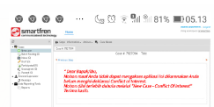

 |  |  |  | Setelah itu, baru bisa mengerjakan / Submit Absensi BPM |  |  |  |  |  |  |  |  |  | Setelah itu, baru bisa mengerjakan / Submit Absensi BPM
 |  |  |  | yakni : Menu : New Case - Outsource Leave Request Form (Request Form) |  |  |  |  |  |  |  |  |  | yakni : Menu : New Case - Outsource Leave Request Form (Request Form)
 |  |  |  | Klik : Menu : Kategori Permohonan* : Absen Manual -┘ Next |  |  |  |  |  |  |  |  |  | Klik : Menu : Kategori Permohonan* : Absen Manual -┘ Next
 |  |  |  | Cara Pengisian : |  |  |  |  |  |  |  |  |  | Cara Pengisian :
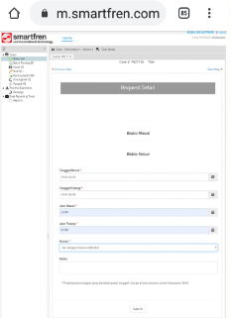

 |  |  |  | Klik : -┘ Next |  |  |  |  |  |  |  |  |  | Klik : -┘ Next
 |  |  |  | Pastikan status "TO DO" artinya sudah sukses tersimpan |  |  |  |  |  |  |  |  |  | Pastikan status "TO DO" artinya sudah sukses tersimpan
 |  |  |  | Jika "DRAFT" artinya tidak sukses tersimpan, harus mengulangi |  |  |  |  |  |  |  |  |  | Jika "DRAFT" artinya tidak sukses tersimpan, harus mengulangi
 |  |  |  | dan Jika "COMPLETE" artinya sukses di Approval oleh Pimpinan. |  |  |  |  |  |  |  |  |  | dan Jika "COMPLETE" artinya sukses di Approval oleh Pimpinan.

 |  |  |  | History / Report Absensi BPM : |  |  |  |  |  |  |  |  |  | History / Report Absensi BPM :
 |  |  |  | Bisa dilihat di Menu "Participant" di lihat statusnya. |  |  |  |  |  |  |  |  |  | Bisa dilihat di Menu "Participant" di lihat statusnya.
 |  |  |  | "Attandance Report, belum tentu UpDate menunggu tarikan dari HO. |  |  |  |  |  |  |  |  |  | "Attandance Report, belum tentu UpDate menunggu tarikan dari HO.

